sexo,edad y piel
 | Caracteristica |  | Estado del egreso |  |  |  | Total
 |  |  | Vivo |  | Fallecido
 |  |  | No | % | No | % | No | %
 | Sexo X2=0,360 p=0,548 | Masculino | 34 | 72.34% | 13 | 27.66% | 47 | 49.47
 |  | Femenino | 32 | 66.67% | 16 | 33.33% | 48 | 50.53
 | Color de piel X2=0,079 p=0,779 | Blanco | 53 | 68.83% | 24 | 31.17% | 77 | 81.05
 |  | No blanco | 13 | 72.22% | 5 | 27.78% | 18 | 18.95
 | Total |  | 66 | 69.47% | 29 | 30.53% | 95 | 100.00
 | *Porcentage calculado respecto a la caracteristica **Porcentage calculado respecto al total
 | Resultado en rojo son tasas de mortalidad. Del total de enfermos con el antecedente, …. Fallecen para una tasa de mortalidad estratificada de ----

Descriptivos
Estado del egreso |  |  |  | Estadístico
Edad (años) | Vivo | Media |  | 51.52
 |  | Desviacion estandar |  | 16.62
 |  | Mínimo |  | 17
 |  | Máximo |  | 84
 | Fallecido | Media |  | 62.93
 |  | Desviacion estandar |  | 16.23
 |  | Mínimo |  | 29
 |  | Máximo |  | 98
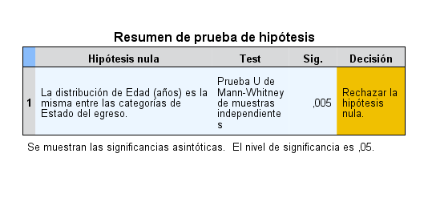
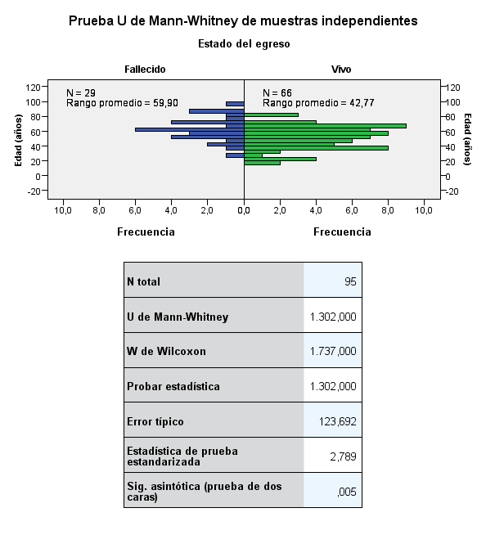
Pruebas de normalidad
Estado del egreso |  | Kolmogorov-Smirnova |  |  | Shapiro-Wilk
 |  | Estadístico | gl | Sig. | Estadístico | gl | Sig.
Edad (años) | Vivo | 0.106 | 66 | 0.062 | 0.975 | 66 | 0.200
 | Fallecido | 0.094 | 29 | ,200* | 0.988 | 29 | 0.978
*. Este es un límite inferior de la significación verdadera.
a. Corrección de la significación de Lilliefors
La edad no tiene distribucion normal de sus datos

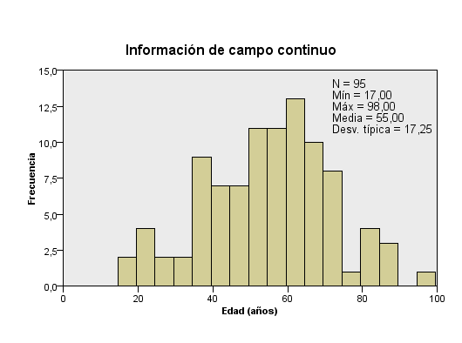

 | Caracteristica |  | Estado del egreso |  |  |  | Total
 |  |  | Vivo |  | Fallecido
 |  |  | No | % | No | % | No | %
 | Edad agrupada X2=4,671 p=0,031 vCr=0,22 OR(-60/+60)=2,6 IC=1,1-6,5 | < 60 | 43 | 78.18 | 12 | 21.82 | 55 | 57.89
 |  | 60+ | 23 | 57.50 | 17 | 42.50 | 40 | 42.11
 | Edad agrupada X2=5,636 p=0,020 VCr=0,24 OR(-50/+50)=3,5 IC=1,2-10,4 | < 50 | 28 | 84.85 | 5 | 15.15 | 33 | 34.74
 |  | 50+ | 38 | 61.29 | 24 | 38.71 | 62 | 65.26
 | Total |  | 66 | 69.47 | 29 | 30.53 | 95 | 100.00
 | *Porcentage calculado respecto a la caracteristica **Porcentage calculado respecto al total
 | Resultado en rojo son tasas de mortalidad. Del total de enfermos con el antecedente, …. Fallecen para una tasa de mortalidad estratificada de ----

APP
Antecedentes patologicos personales | Frecuencia | Porcentaje
Sin antecedentes | 13 | 13.68%
Con antecedentes | 82 | 86.32%
Hipertensión arterial | 45 | 47.37%
Consumidor de tabaco | 21 | 22.11%
Diabetes Mellitus | 20 | 21.05%
Enfermedad pulmonar obstructiva crónica | 11 | 11.58%
Consumidor de bebidas alcolicas | 9 | 9.47%
Cardiopatia isquémica | 8 | 8.42%
Obesidad | 8 | 8.42%
Asma bronquial | 6 | 6.32%
Epilepsia | 2 | 2.11%
Enfermedad del tiroides | 2 | 2.11%
Materna | 2 | 2.11%
Lupus eritematoso sistémico | 1 | 1.05%
Porcentage calculado respecto al total

Antecedente patológico personal |  | Estado del egreso |  |  |  | Total
 |  | Vivo |  | Fallecido
 |  | No | % | No | % | No | %
Hipertensión arterial X2=0,3618 p=0,075 Vcr=0,2 OR (NO/SI) =2,3 (0,9-5,7) | No | 39 | 78.0 | 11 | 22.0 | 50 | 52.6
 | Si | 27 | 60.0 | 18 | 40.0 | 45 | 47.4
Diabetes mellitus X2=0,079 p=0,779 Vcr=0,16 OR (NO/SI) =2,2 (0,8-6,2) | No | 55 | 73.3 | 20 | 26.7 | 75 | 78.9
 | Si | 11 | 55.0 | 9 | 45.0 | 20 | 21.1
Cardiopatia isquemica X2=4,211 p=0,054 Vcr=0,21 OR (NO/SI) =4,4 (0,9-19,7) | No | 63 | 72.4 | 24 | 27.6 | 87 | 91.6
 | Si | 3 | 37.5 | 5 | 62.5 | 8 | 8.4
Enfermedad pulmonar obstructiva crónica X2=3,384 p=0,085 Vcr=0,189 OR (NO/SI) =3,2 (0,9-11,4) | No | 61 | 72.6 | 23 | 27.4 | 84 | 88.4
 | Si | 5 | 45.5 | 6 | 54.5 | 11 | 11.6
Asma Bronquial X2=0,024 p=0,877 Vcr=0,16 OR (NO/SI) =1,1 (0,1-6,6) | No | 62 | 69.7 | 27 | 30.3 | 89 | 93.7
 | Si | 4 | 66.7 | 2 | 33.3 | 6 | 6.3
Obesidad X2=0,200 p=0,654 Vcr=0,046 OR(No/Si)=1,4(0,3-6,3) | No | 61 | 70.1 | 26 | 29.9 | 87 | 91.6
 | Si | 5 | 62.5 | 3 | 37.5 | 8 | 8.4
Consumidor de tabaco X2=0,049 p=0,826 Vcr=0,023 OR(No/Si)=0,9(0,3-2,5) | No | 51 | 68.9 | 23 | 31.1 | 74 | 77.9
 | Si | 15 | 71.4 | 6 | 28.6 | 21 | 22.1
Consumidor de bebidas alcolicas X2=1,767 p=0,268 Vcr=0,136 OR (No/Si)=0,26 (0,03-2,173) | No | 58 | 67.4 | 28 | 32.6 | 86 | 90.5
 | Si | 8 | 88.9 | 1 | 11.1 | 9 | 9.5
*Porcentage calculado respecto a la caracteristica **Porcentage calculado respecto al total
Resultado en rojo son tasas de mortalidad. Del total de enfermos con el antecedente, …. Fallecen para una tasa de mortalidad estratificada de ---- Los antecedentes no tienen efecto en la mortalidad; los intervalos de confianza incluyen el 1, ademas de no tener relacion , las p son mayores de 0,05

Antecedente patológico personal | Estado del egreso |  |  |  | Total
 | Vivo |  | Fallecido
 | No | % | No | % | No | %
Hipertensión arterial | 27 | 60.0% | 18 | 40.0% | 45 | 47.37
Diabetes mellitus | 11 | 55.0% | 9 | 45.0% | 20 | 21.05
Cardiopatía isquémica | 3 | 37.5% | 5 | 62.5% | 8 | 8.42
Enfermedad pulmonar obstructiva crónica | 5 | 45.5% | 6 | 54.5% | 11 | 11.58
Asma Bronquial | 4 | 66.7% | 2 | 33.3% | 6 | 6.32
Obesidad | 5 | 62.5% | 3 | 37.5% | 8 | 8.42
Consumidor de tabaco | 15 | 71.4% | 6 | 28.6% | 21 | 22.11
Consumidor de bebidas alcoholicas | 8 | 88.9% | 1 | 11.1% | 9 | 9.47

Diagnostico
Diagnósticos al ingreso | Diagnosticos | Fallecidos | Porcentaje
Patologias de vias biliares | 19 | 2 | 10.5%
Perforacion gastrica y duodenal | 15 | 8 | 53.3%
Cirugia tumoral | 13 | 3 | 23.1%
Fuga de anastomosis | 12 | 4 | 33.3%
Apendicitis aguda | 11 | 2 | 18.2%
Diverticulitis | 6 | 3 | 50.0%
Oclusiones mecanicas | 4 | 1 | 25.0%
Lesiones abscedadas | 4 | 1 | 25.0%
Cirugia de cntrol de daño | 3 | 3 | 100.0%
Peritonitis urinaria | 3 | 0 | 0.0%
Pelvisperitonitis | 3 | 1 | 33.3%
Peritonitis postrauma | 2 | 1 | 50.0%
 | 95

Diagnósticos al ingreso |  | Estado del egreso |  |  |  | Total
 |  | Vivo |  | Fallecido
 |  | No | % | No | % | No | %
Patologias de vias biliares X2=4,479 p=0,034 VCR=0,2 OR=0,2 (0,046-0,995) | No | 49 | 64.47 | 27 | 35.53 | 76 | 80.00
 | Si | 17 | 89.47 | 2 | 10.53 | 19 | 20.00
Perforacion gastrica y duodenal X2=4,369 p=0,037 VCR=0,2 OR=3,2 (1,03-9,9) | No | 59 | 73.75 | 21 | 26.25 | 80 | 84.21
 | Si | 7 | 46.67 | 8 | 53.33 | 15 | 15.79
Cirugia de tumoral X2=0,394 p=0,530 | No | 56 | 68.29 | 26 | 31.71 | 82 | 86.32
 | Si | 10 | 76.92 | 3 | 23.08 | 13 | 13.68
Apendicitis aguda X2=0,894 p=0,344 | No | 57 | 67.86 | 27 | 32.14 | 84 | 88.42
 | Si | 9 | 81.82 | 2 | 18.18 | 11 | 11.58
Fuga de anastomosis X2=0,051 p=0,821 | No | 58 | 69.88 | 25 | 30.12 | 83 | 87.37
 | Si | 8 | 66.67 | 4 | 33.33 | 12 | 12.63
Diverticulitis X2=1,145 p=0,285 | No | 63 | 70.79 | 26 | 29.21 | 89 | 93.68
 | Si | 3 | 50.00 | 3 | 50.00 | 6 | 6.32
Lesiones abscedadas X2=0,060 p=0,806 | No | 63 | 69.23 | 28 | 30.77 | 91 | 95.79
 | Si | 3 | 75.00 | 1 | 25.00 | 4 | 4.21
Oclusiones mecanicas X2=0,060 p=0,806 | No | 63 | 69.23 | 28 | 30.77 | 91 | 95.79
 | Si | 3 | 75.00 | 1 | 25.00 | 4 | 4.21
Cirugia de control de daño X2=7,05 p=0,008 VCR=0,3 | No | 66 | 71.74 | 26 | 28.26 | 92 | 96.84
 | Si | 0 | 0.00 | 3 | 100.00 | 3 | 3.16
Peritonitis urinaria X2=1,361 p=0,243 | No | 63 | 68.48 | 29 | 31.52 | 92 | 96.84
 | Si | 3 | 100.00 | 0 | 0.00 | 3 | 3.16
Pelvis peritonitis X2=0,012 p=0,915 | No | 64 | 69.57 | 28 | 30.43 | 92 | 96.84
 | Si | 2 | 66.67 | 1 | 33.33 | 3 | 3.16
Peritonitis postrauma X2=0,365 p=0,546 | No | 65 | 69.89 | 28 | 30.11 | 93 | 97.89
 | Si | 1 | 50.00 | 1 | 50.00 | 2 | 2.11
*Porcentage calculado respecto a la caracteristica **Porcentage calculado respecto al total
Resultado en rojo son tasas de mortalidad. Del total de enfermos con el antecedente, …. Fallecen para una tasa de mortalidad estratificada de ---- no tener patologias biliares quirurgico indico efecto protector para la mortalidad, la cual se incremento en 3,3 veces en quienes la tuvieron respecto a los demas.

Diagnósticos al ingreso | Estado del egreso |  |  |  | Total
 | Vivo |  | Fallecido
 | No | % | No | % | No | %
Patologias de vias biliares (19) | 17 | 89.5% | 2 | 10.5% | 19 | 20.0
Perforacion gastrica y duodenal (15) | 7 | 46.7% | 8 | 53.3% | 15 | 15.8
Cirugia tumoral (13) | 10 | 76.9% | 3 | 23.1% | 13 | 13.7
Fuga de anastomosis (12) | 8 | 66.7% | 4 | 33.3% | 12 | 12.6
Apendicitis aguda (11) | 9 | 81.8% | 2 | 18.2% | 11 | 11.6
Diverticulitis (6) | 3 | 50.0% | 3 | 50.0% | 6 | 6.3
Oclusiones mecanicas (4) | 3 | 75.0% | 1 | 25.0% | 4 | 4.2
Lesiones abscedadas (3) | 3 | 75.0% | 1 | 25.0% | 4 | 4.2
Cirugia de cntrol de daño (3) | 0 | 0.0% | 3 | 100.0% | 3 | 3.2
Peritonitis urinaria (3) | 3 | 100.0% | 0 | 0.0% | 3 | 3.2
Pelvisperitonitis (2) | 2 | 66.7% | 1 | 33.3% | 3 | 3.2
Peritonitis postrauma | 1 | 50.0% | 1 | 50.0% | 2 | 2.1
Total | 66 | 69.5% | 29 | 30.5% | 95 | 100

Agravantes
 | Frecuencia | Porcentaje
Sin agravantes | 60 | 63.16%
Con agravantes | 35 | 36.84%
Shock septico | 20 | 21.05%
Insuficiencia renal aguda | 9 | 9.47%
Fallo múltiple de organos | 8 | 8.42%
Sindrome agudo de distres respiratorio | 1 | 1.05%
Cuagulacion vascular diseminada | 1 | 1.05%

 |  |  |  |  |  |  |  |  |  |  | Agravantes | Estado del egreso |  |  |  | Total
Agravantes |  | Estado del egreso |  |  |  | Total |  |  |  |  |  | Vivo |  | Fallecido
 |  | Vivo |  | Fallecido |  |  |  |  |  |  |  | No | % | No | % | No | %
 |  | No | % | No | % | No | % |  |  |  | Sin agravantes OR=0,029 (0,08-0,1) | 56 | 93.3% | 4 | 6.7% | 60 | 63.2
Sin agravantes X2=43,716 p=0,000 Vcr: 0,7 OR (NO/SI) =0,029 (0,08-0,1) | No | 10 | 28.57 | 25 | 71.43 | 35 | 36.84 | 10.714 | 4.063 | 28.254 | Shock septico OR=29,7 (7,5-117,3) | 3 | 15.0% | 17 | 85.0% | 20 | 21.1
 | Si | 56 | 93.33 | 4 | 6.67 | 60 | 63.16 |  |  |  | Insuficiencia renal OR =0,62 (0,1-3,2) | 7 | 77.8% | 2 | 22.2% | 9 | 9.5
Fallo múltiple de organos X2=19,889 p=0,000 Vcr=0,5 OR (NO/SI) =0,2 (0,17-0,35) | No | 66 | 75.86 | 21 | 24.14 | 87 | 91.58 |  |  |  | Fallo múltiple de organos OR =0,2 (0,17-0,35) | 0 | 0.0% | 8 | 100.0% | 8 | 8.4
 | Si | 0 | 0.00 | 8 | 100.00 | 8 | 8.42 |  |  |  | Sindrome agudo de distres respiratorio OR =0,298 (0,218-0,416) | 0 | 0.0% | 1 | 100.0% | 1 | 1.1
Shock septico X2=35,446 p=0,000 Vcr=0,6 OR=29,7 (7,5-117,3) | No | 63 | 84.00 | 12 | 16.00 | 75 | 78.95 |  |  |  | Cuagulacion vascular diseminada OR=0,298 (0,218-0,416) | 0 | 0.0% | 1 | 100.0% | 1 | 1.1
 | Si | 3 | 15.00 | 17 | 85.00 | 20 | 21.05
Sindrome agudo de distres respiratorio X2=2,300 p=0,129 Vcr=0,156 OR (NO/SI) =0,298 (0,218-0,416) | No | 66 | 70.21 | 28 | 29.79 | 94 | 98.95
 | Si | 0 | 0.00 | 1 | 100.00 | 1 | 1.05
Cuagulacion vascular diseminada X2=2,300 p=0,129 Vcr=0,156 OR (NO/SI) =0,298 (0,218-0,416) | No | 66 | 70.21 | 28 | 29.79 | 94 | 98.95
 | Si | 0 | 0.00 | 1 | 100.00 | 1 | 1.05
Insuficiencia renal X2=0,323 p=0570 Vcr=0,058 OR (NO/SI) =0,62 (0,1-3,2) | No | 59 | 68.60 | 27 | 31.40 | 86 | 90.53
 | Si | 7 | 77.78 | 2 | 22.22 | 9 | 9.47
Resultado en rojo son tasas de mortalidad. Del total de enfermos con agravantes, fallecen con , para una tasa de mortalidad estratificada de ----. No tener agravantes indico efecto protector para la mortalidad, la cual se incremento en 10,7 veces en quienes tuvieron. De ellos el shock septico

Germenes
Resultado del estudio antimicrobiano | Frecuencia | Porcentaje
E Coli sp | 30 | 31.58%
Enterobacter sp | 19 | 20.00%
Pseudomona aeruginosa sp | 15 | 15.79%
klebsiella pneumoniae sp | 13 | 13.68%
Cultivos contaminados | 10 | 10.53%
Actynecobacter sp | 10 | 10.53%
Staphilococos cuagulasa negativo sp | 8 | 8.42%
Proteus sp | 7 | 7.37%

Germenes aislados |  | Estado del egreso |  |  |  | Total
 |  | Vivo |  | Fallecido
 |  | No | % | No | % | No | %
E Coli sp X2=0,780 p=0,377 | No | 47 | 72.31 | 18 | 27.69 | 65 | 68.42
 | Si | 19 | 63.33 | 11 | 36.67 | 30 | 31.58
Enterobacter sp X2=0,199 p=0,7899 | No | 52 | 68.42 | 24 | 31.58 | 76 | 80.00
 | Si | 14 | 73.68 | 5 | 26.32 | 19 | 20.00
Pseudomona aeruginosa sp X2=0,754 p=0,385 | No | 57 | 71.25 | 23 | 28.75 | 80 | 84.21
 | Si | 9 | 60.00 | 6 | 40.00 | 15 | 15.79
klebsiella pneumoniae sp X2=0,0000 p=1,000 | No | 57 | 69.51 | 25 | 30.49 | 82 | 86.32
 | Si | 9 | 69.23 | 4 | 30.77 | 13 | 13.68
Actynecobacter sp X2=4,572 p=0,032 | No | 62 | 72.94 | 23 | 27.06 | 85 | 89.47
 | Si | 4 | 40.00 | 6 | 60.00 | 10 | 10.53
Staphilococos cuagulasa negativo sp X2=3,320 p=0,097 | No | 59 | 67.05 | 29 | 32.95 | 88 | 92.63
 | Si | 7 | 100.00 | 0 | 0.00 | 7 | 7.37
Proteus sp X2=0,126 p=1,000 | No | 60 | 68.97 | 27 | 31.03 | 87 | 91.58
 | Si | 6 | 75.00 | 2 | 25.00 | 8 | 8.42
Cultivos contaminados X2=0,001 p=1,000 | No | 59 | 69.41 | 26 | 30.59 | 85 | 89.47
 | Si | 7 | 70.00 | 3 | 30.00 | 10 | 10.53
*Porcentage calculado respecto a la caracteristica **Porcentage calculado respecto al total
Resultado en rojo son tasas de mortalidad. Del total de enfermos con el antecedente, …. Fallecen para una tasa de mortalidad estratificada de ----

Germenes aislados | Estado del egreso |  |  |  | Total
 | Vivo |  | Fallecido
 | No | % | No | % | No | %
E Coli sp X2=0,780 p=0,377 | 19 | 63.3 | 11 | 36.7 | 30 | 31.6
Enterobacter sp X2=0,199 p=0,7899 | 14 | 73.7 | 5 | 26.3 | 19 | 20.0
Pseudomona aeruginosa sp X2=0,754 p=0,385 | 9 | 60.0 | 6 | 40.0 | 15 | 15.8
klebsiella pneumoniae sp X2=0,0000 p=1,000 | 9 | 69.2 | 4 | 30.8 | 13 | 13.7
Actynecobacter sp X2=4,572 p=0,032 OR:4 (1,04-15,6) | 4 | 40.0 | 6 | 60.0 | 10 | 10.5
Staphilococos cuagulasa negativo sp X2=3,320 p=0,097 | 7 | 100.0 | 0 | 0.0 | 7 | 7.4
Proteus sp X2=0,126 p=1,000 | 6 | 75.0 | 2 | 25.0 | 8 | 8.4
Cultivos contaminados X2=0,001 p=1,000 | 7 | 70.0 | 3 | 30.0 | 10 | 10.5
Klebsiella pneumoniae sp y proteus X2=0,898 p=0,343 | 2 | 100.0 | 0 | 0.0 | 2 | 2.1
Klebsiella pneumoniae sp y Pseudomona X2=0,44 p=0,505 | 1 | 100.0 | 0 | 0.0 | 1 | 1.1
Klebsiella pneumoniae sp y Actynectobacter sp X2=0,444 p=0,505 | 1 | 100.0 | 0 | 0.0 | 1 | 1.1
E coli sp y Enterobacter sp X2=0,223 p=0,636 | 3 | 60.0 | 2 | 40.0 | 5 | 5.3
E coli sp y Klebsiella sp X2=4,650 p=0,031 Vcr=0,2 | 0 | 0.0 | 2 | 100.0 | 2 | 2.1
E coli sp y Pseudomona sp X2=3,895 p=0,04 Vcr=0,2 OR=7,5 (0,7-75,4) | 1 | 25.0 | 3 | 75.0 | 4 | 4.2
E Coli spy Proteus sp X2=0,444 p=0,505 | 1 | 100.0 | 0 | 0.0 | 1 | 1.1
Enterobacter y Proteus sp X2=0,365 p=0,546 | 1 | 50.0 | 1 | 50.0 | 2 | 2.1

Ventilacion
 |  |  |  |  |  |  |  |  |  |  |  |  |  |  |  |  | ARBOL DE DECISION

 |  |  |  |  |  |  |  |  |  |  |  |  |  |  |  |  | Resumen del modelo
 |  |  |  |  |  |  |  |  |  |  |  |  |  |  |  |  | Especificaciones | Método de crecimiento | CHAID
Ventilacion asistida | Estado del egreso |  |  |  | Total |  |  |  |  |  |  |  |  |  |  |  |  | Variable dependiente | Estado del egreso
 | Vivo |  | Fallecido |  |  |  |  |  |  |  |  |  |  |  |  |  |  | Variables independientes | Uso de ventilacion asistida
 | No | % | No | % | No | % |  |  |  |  |  |  |  |  |  |  |  | Validación | Ninguna
No ventilado | 51 | 96.23 | 2 | 3.77 | 53 | 55.79 |  |  |  |  |  |  |  |  |  |  |  | Máxima profundidad de árbol | 3
≤72 horas ventilado | 13 | 41.94 | 18 | 58.06 | 31 | 32.63 |  |  |  |  |  |  |  |  |  |  |  | Mínimo de casos en un nodo filial | 50
> 72 horas ventilado | 2 | 18.18 | 9 | 81.82 | 11 | 11.58 |  |  |  |  |  |  |  |  |  |  |  | Mínimo de casos en un nodo parental | 25
Total | 66 | 69.47 | 29 | 30.53 | 95 | 100.00 |  |  |  |  |  |  |  |  |  |  | Resultados | Variables independientes incluidas | Uso de ventilacion asistida
X2=42,617 p=0,000 Vcr=0,67 OR Regresion logistica |  |  |  |  |  |  |  |  |  |  |  |  |  |  |  |  |  | Número de nodos | 3
 |  |  |  |  |  |  |  |  |  |  |  |  |  |  |  |  |  | Número de nodos terminales | 2
 |  |  |  |  |  |  |  |  |  |  |  |  |  |  |  |  |  | Profundidad | 1

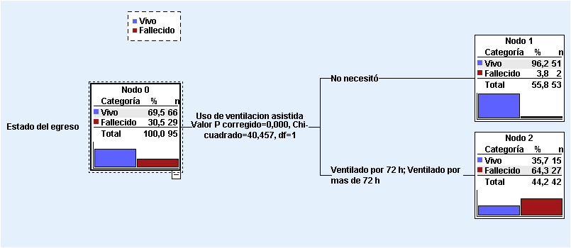
Regresion logistica para la variable ventilacion, entrada sin indicador categorico; metodo introducir

Tabla de clasificacióna
Observado |  |  | Pronosticado |  |  |  | Prueba de Hosmer y Lemeshow |  |  |  |  | Resumen del modelo
 |  |  | Estado del egreso |  | Porcentaje correcto |  | Paso | Chi cuadrado | gl | Sig. |  | Paso | -2 log de la verosimilitud | R cuadrado de Cox y Snell | R cuadrado de Nagelkerke
 |  |  | Vivo | Fallecido |  |  | 1 | 3.987 | 1 | 0.046 |  | 1 | 72,899a | 0.371 | 0.524
Paso 1 | Estado del egreso | Vivo | 64 | 2 | 97.0 |  |  |  |  |  |  | a. La estimación ha finalizado en el número de iteración 5 porque las estimaciones de los parámetros han cambiado en menos de ,001.
 |  | Fallecido | 20 | 9 | 31.0
 | Porcentaje global |  |  |  | 76.8
a. El valor de corte es ,500

Variables en la ecuación
 |  | B | E.T. | Wald | gl | Sig. | Exp(B) | I.C. 95% para EXP(B)
 |  |  |  |  |  |  |  | Inferior | Superior
Paso 1a | Ventilacion | 2.700 | 0.556 | 23.568 | 1 | 0.000 | 14.877 | 5.002 | 44.246
 | Constante | -5.412 | 1.037 | 27.230 | 1 | 0.000 | 0.004
a. Variable(s) introducida(s) en el paso 1: Ventilacion.

Regresion logistica para la variable ventilacion, entrada con indicador categorico no ventilado; metodo condicional, paso adelante |  |  |  |  |  |  |  |  |  |  |  |  |  |  |  |  | Clasificación
 |  |  |  |  |  |  |  |  |  |  |  |  |  |  |  |  | Observado | Pronosticado
 |  |  |  |  |  |  |  |  |  |  |  |  |  |  |  |  |  | Vivo | Fallecido | Porcentaje correcto
 |  |  |  |  |  |  |  |  |  |  |  |  |  |  |  |  | Vivo | 51 | 15 | 77.3%
Pruebas omnibus sobre los coeficientes del modelo |  |  |  |  |  |  | Resumen del modelo |  |  |  |  |  |  |  |  |  | Fallecido | 2 | 27 | 93.1%
 |  | Chi cuadrado | gl | Sig. |  |  | Paso | -2 log de la verosimilitud | R cuadrado de Cox y Snell | R cuadrado de Nagelkerke |  |  |  |  |  |  | Porcentaje global | 55.8% | 44.2% | 82.1%
Paso 1 | Paso | 47.271 | 2 | 0.000 |  |  | 1 | 69,628a | 0.392 | 0.554 |  |  |  |  |  |  | Métodos de crecimiento: CHAID Variable dependiente: Estado del egreso
 | Bloque | 47.271 | 2 | 0.000 |  |  | a. La estimación ha finalizado en el número de iteración 6 porque las estimaciones de los parámetros han cambiado en menos de ,001.
 | Modelo | 47.271 | 2 | 0.000

 | Tabla de clasificacióna |  |  |  |  |  | Variables en la ecuación
 | Observado |  | Pronosticado |  |  |  |  |  | B | E.T. | Wald | gl | Sig. | Exp(B) | I.C. 95% para EXP(B)
 |  |  | Estado del egreso |  | Porcentaje correcto |  |  |  |  |  |  |  |  |  | Inferior | Superior
 |  |  | Vivo | Fallecido |  |  | Paso 1a | Ventilacion (No ventilado) |  |  | 24.532 | 2 | 0.000
Paso 1 | Estado del egreso | Vivo | 51 | 15 | 77.3 |  |  | Ventilacion(1) (Ventilado por 72 h) | 3.564 | 0.808 | 19.480 | 1 | 0.000 | 35.308 | 7.253 | 171.882
 |  | Fallecido | 2 | 27 | 93.1 |  |  | Ventilacion(2) (ventilado por mas de 72 h) | 4.743 | 1.063 | 19.893 | 1 | 0.000 | 114.750 | 14.277 | 922.317
 | Porcentaje global |  |  |  | 82.1 |  |  | Constante | -3.239 | 0.721 | 20.186 | 1 | 0.000 | 0.039
 | a. El valor de corte es ,500 |  |  |  |  |  | a. Variable(s) introducida(s) en el paso 1: Ventilacion.

 |  |  |  |  |  |  | Los pacientes ventilados por 72 horas tienen alrededor de 35 veces mas oportunidad de morir que los no ventilados y si la ventilacion se prolonga por mas de tres dias se incrementa la probabilidad en 114 veces. el porcentaje de clasificacion global y estratificado coincide con el del arbol de decision. Global 82,1% y para el pronostico de mortalidad del 93,1 %

 | Variables en la ecuación
 |  | B | E.T. | Wald | gl | Sig. | Exp(B) | I.C. 95% para EXP(B)
 |  |  |  |  |  |  |  | Inferior | Superior
Paso 1a | Ventilacion (No ventilado) |  |  | 24.532 | 2 | 0.000
 | Ventilacion(1) (Ventilado por 72 h) | 3.564 | 0.808 | 19.480 | 1 | 0.000 | 35.308 | 7.253 | 171.882
 | Ventilacion(2) (ventilado por mas de 72 h) | 4.743 | 1.063 | 19.893 | 1 | 0.000 | 114.750 | 14.277 | 922.317
 | Constante | -3.239 | 0.721 | 20.186 | 1 | 0.000 | 0.039
 | a. Variable(s) introducida(s) en el paso 1: Ventilacion.

Indice y apache
 |  |  |  |  |  |  |  |  |  |  |  |  | ARBOL DE DECISION
 |  |  |  |  |  |  |  |  |  |  |  | El punto de corte obtenido por el arbol de clasificacion con criterio de 50 de minimo de casos en el nodo filial y 25 en el parenteral coincide con el obtenido por Jouden y el metodo de Distancia; la clasificacion por este metodo es de del 95,8% global; en el pronostico de la mortalidad del 89,7 % y para vivir ante la enfermedad del 98,5 % | Resumen del modelo
 |  |  |  |  |  |  |  |  |  |  |  |  | Especificaciones | Método de crecimiento | CHAID
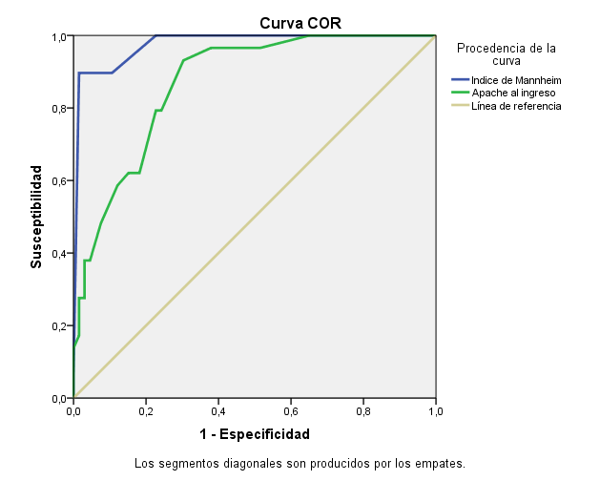
Área bajo la curva |  |  |  |  |  | Determinacion del punto optimo de corte para el indice de Mannheim |  |  |  |  |  |  |  | Variable dependiente | Estado del egreso
Variables resultado de contraste | Área | Error típ.a | Sig. asintóticab | Intervalo de confianza asintótico al 95% |  | Coordenadas de la curva |  |  |  |  |  |  |  | Variables independientes | Indice de Mannheim
 |  |  |  | Límite inferior | Límite superior | Variables resultado de contraste: indice de Mannheim |  |  |  |  |  |  |  | Validación | Ninguna
Indice de Mannheim | 0.98 | 0.01 | 0.00 | 0.95 | 1.00 | Positivo si es menor o igual quea | Sensibilidad | 1 - Especificidad | Especificidad | J | D |  |  | Máxima profundidad de árbol | 3
Apache al ingreso | 0.87 | 0.04 | 0.00 | 0.80 | 0.94 | 9.00 | 1.000 | 1.000 | 0.000 | 2.000 | 1.000000 |  |  | Mínimo de casos en un nodo filial | 50
La variable (o variables) de resultado de contraste: Indice de Mannheim, Apache al ingreso tiene al menos un empate entre el grupo de estado real positivo y el grupo de estado real negativo. Los estadísticos pueden estar sesgados . |  |  |  |  |  | 11.50 | 1.000 | 0.970 | 0.030 | 2.030 | 0.969697 |  |  | Mínimo de casos en un nodo parental | 25
a. Bajo el supuesto no paramétrico |  |  |  |  |  | 14.00 | 1.000 | 0.955 | 0.045 | 2.045 | 0.954545 |  | Resultados | Variables independientes incluidas | Indice de Mannheim
b. Hipótesis nula: área verdadera = 0,5 |  |  |  |  |  | 15.50 | 1.000 | 0.879 | 0.121 | 2.121 | 0.878788 |  |  | Número de nodos | 3
El valor del area bajo la curva indica que los dos metodos tenen una discriminacion excelente para el pronostico de la mortalidad. Los intervalos de confianza no se entrecruzan por lo que hay diferencia significativa el AUC para el indice de Mammheim es superior al APACHE |  |  |  |  |  | 16.50 | 1.000 | 0.727 | 0.273 | 2.273 | 0.727273 |  |  | Número de nodos terminales | 2
 |  |  |  |  |  | 17.50 | 1.000 | 0.652 | 0.348 | 2.348 | 0.651515 |  |  | Profundidad | 1
 |  |  |  |  |  | 18.50 | 1.000 | 0.515 | 0.485 | 2.485 | 0.515152
Coordenadas de la curva |  |  |  |  |  | 19.50 | 1.000 | 0.258 | 0.742 | 2.742 | 0.257576
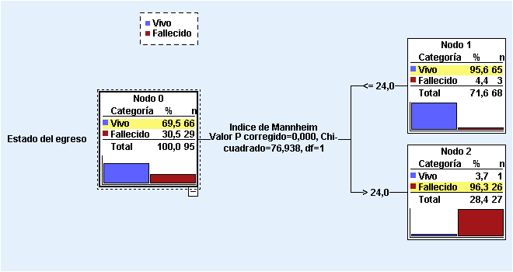
Variables resultado de contraste | Positivo si es mayor o igual quea | Sensibilidad | 1 - Especificidad |  |  | 20.50 | 1.000 | 0.227 | 0.773 | 2.773 | 0.227273
Indice de Mannheim | 9.00 | 1.000 | 1.000 |  |  | 21.50 | 0.897 | 0.106 | 0.894 | 2.790 | 0.148157
 | 11.50 | 1.000 | 0.970 |  |  | 22.50 | 0.897 | 0.091 | 0.909 | 2.806 | 0.137717
 | 14.00 | 1.000 | 0.955 |  |  | 23.50 | 0.897 | 0.061 | 0.939 | 2.836 | 0.119894
 | 15.50 | 1.000 | 0.879 |  |  | 25.00 | 0.897 | 0.015 | 0.985 | 2.881 | 0.104552
 | 16.50 | 1.000 | 0.727 |  |  | 26.50 | 0.069 | 0.000 | 1.000 | 2.069 | 0.931034
 | 17.50 | 1.000 | 0.652 |  |  | 28.00 | 0.000 | 0.000 | 1.000 | 2.000 | 1.000000
 | 18.50 | 1.000 | 0.515 |  |  |  |  |  |  | Maximo | Minimo
 | 19.50 | 1.000 | 0.258 |  |  |  |  |  |  | 2.881400 | 0.104552
 | 20.50 | 1.000 | 0.227
 | 21.50 | 0.897 | 0.106 |  |  | La sensibilidad es la misma con punto de corte desde 21,5 hasta 25; sin embargo la especificidad aumenta en la medida que aumenta; siendo de 90,9 % para 22,5 93,9 % para 23,5 98,5 % para 25 y del 100% superior al el
 | 22.50 | 0.897 | 0.091
 | 23.50 | 0.897 | 0.061
 | 25.00 | 0.897 | 0.015
 | 26.50 | 0.069 | 0.000
 | 28.00 | 0.000 | 0.000
Apache al ingreso | 0.000000 | 1.000 | 1.000
 | 1.500000 | 1.000 | 0.985
 | 3.000000 | 1.000 | 0.970 |  |  |  |  |  |  |  |  |  | Clasificación
 | 5.000000 | 1.000 | 0.955 |  |  |  |  |  |  |  |  |  | Observado | Pronosticado
 | 6.500000 | 1.000 | 0.909 |  |  |  |  |  |  |  |  |  |  | Vivo | Fallecido | Porcentaje correcto
 | 7.500000 | 1.000 | 0.818 |  |  |  |  |  |  |  |  |  | Vivo | 65 | 1 | 98.5%
 | 8.500000 | 1.000 | 0.742 |  |  |  |  |  |  |  |  |  | Fallecido | 3 | 26 | 89.7%
 | 9.500000 | 1.000 | 0.652 |  |  |  |  |  |  |  |  |  | Porcentaje global | 71.6% | 28.4% | 95.8%
 | 10.500000 | 0.966 | 0.515 |  |  |  |  |  |  |  |  |  | Métodos de crecimiento: CHAID Variable dependiente: Estado del egreso
 | 11.500000 | 0.966 | 0.379
 | 12.500000 | 0.931 | 0.303
 | 13.500000 | 0.828 | 0.258
 | 14.286517 | 0.793 | 0.242
 | 14.786517 | 0.793 | 0.227
 | 15.500000 | 0.621 | 0.182
 | 17.500000 | 0.621 | 0.152
 | 19.500000 | 0.586 | 0.121
 | 20.500000 | 0.483 | 0.076
 | 21.500000 | 0.379 | 0.045
 | 22.500000 | 0.379 | 0.030
 | 23.500000 | 0.276 | 0.030
 | 24.500000 | 0.276 | 0.015
 | 26.500000 | 0.207 | 0.015
 | 28.500000 | 0.172 | 0.015
 | 29.500000 | 0.138 | 0.000
 | 30.500000 | 0.103 | 0.000
 | 31.500000 | 0.069 | 0.000
 | 32.500000 | 0.034 | 0.000
 | 34.000000 | 0.000 | 0.000
La variable (o variables) de resultado de contraste: Indice de Mannheim, Apache al ingreso tiene al menos un empate entre el grupo de estado real positivo y el grupo de estado real negativo.
a. El menor valor de corte es el valor de contraste observado mínimo menos 1, mientras que el mayor valor de corte es el valor de contraste observado máximo más 1. Todos los demás valores de corte son la media de dos valores de contraste observados ordenados y consecutivos.

Metabolismo
Trastorno metabólico | Estado del egreso |  |  |  | Total |  |  | Trasorno metabólico |  | Estado del egreso |  |  |  | Total |  | P de hipotesis
 | Vivo |  | Fallecido |  |  |  |  |  |  | Vivo |  | Fallecido
 | No | % | No | % | No | % |  |  |  | No | % | No | % | No | % | X2=13,407 p=0,000 Vcr=0,4 OR=11,2 (2,4-51,5)
Acidosis metabólica | 36 | 57.1 | 27 | 42.9 | 63 | 66.3 |  | Acidosis metabólica | No | 30 | 93.8% | 2 | 6.3% | 32 | 33.68
Acidosis respiratoria | 1 | 50.0 | 1 | 50.0 | 2 | 2.1 |  |  | Si | 36 | 57.1% | 27 | 42.9% | 63 | 66.32
Alcalosis metabólica | 0 | 0.0 | 1 | 100.0 | 1 | 1.1 |  |  | Leve | 27 | 100.0% | 0 | 0.0% | 27 | 28.42 | X2=76,879 p=0,000 Vcr=0,883
Alcalosis respiratoria | 9 | 100.0 | 0 | 0.0 | 9 | 9.5 |  |  | Moderada | 8 | 80.0% | 2 | 20.0% | 10 | 10.53
Sin trastornos | 20 | 100.0 | 0 | 0.0 | 20 | 21.1 |  |  | Grave | 1 | 3.8% | 25 | 96.2% | 26 | 27.37
Total | 66 | 69.5 | 29 | 30.5 | 95 | 100.0
Estadístico exacto de Fisher X2=22,577 p=0,000
V de Cramer= 0,458
*Porcentage calculado respecto a la caracteristica **Porcentage calculado respecto al total

Sodio, Potasio y Calcio |  | Estado del egreso |  |  |  | Total
 |  | Vivo |  | Fallecido
 |  | No | % | No | % | No | %
Sodio X2=3,944 p=0,04 Vcr=0,2 OR=5,1 (0,8-29,7) | Normal | 0 | #DIV/0! | 0 | #DIV/0! | 0 | 0.0
 | Hiponatremia | 2 | 33.3 | 4 | 66.7 | 6 | 6.3
 | Hipernatremia | 64 | 71.9 | 25 | 28.1 | 89 | 93.7
Potasio X2=6,156 p=0,013 Vcr=0,25 OR=3,3(1,2-8,87) | Normal | 0 | #DIV/0! | 0 | #DIV/0! | 0 | 0.0
 | Hipopotasemia | 32 | 59.3 | 22 | 40.7 | 54 | 56.8
 | Hiperpotasemia | 34 | 0.0 | 7 | 0.0 | 41 | 43.2
Calcio X2=4,938 p=0,026 Vcr=0,2 Or =3,5 (1,1-11,49) | Normal | 0 | #DIV/0! | 0 | #DIV/0! | 0 | 0.0
 | Hipocalcemia | 42 | 62.7 | 25 | 37.3 | 67 | 70.5
 | Hipercalcemia | 24 | 0.0 | 4 | 0.0 | 28 | 29.5
*Porcentage calculado respecto a la caracteristica **Porcentage calculado respecto al total

Sodio, Potasio y Calcio |  | Estado del egreso |  |  |  | Total
 |  | Vivo |  | Fallecido
 |  | No | % | No | % | No | %
Sodio | Hiponatremia | 2 | 33.33 | 4 | 66.67 | 6 | 6.32
 | Hipernatremia | 8 | 50.00 | 8 | 50.00 | 16 | 16.84
Potasio | Hipopotasemia | 34 | 82.93 | 7 | 17.07 | 41 | 43.16
 | Hiperpotasemia | 32 | 59.26 | 22 | 40.74 | 54 | 56.84
Calcio | Hipocalcemia | 24 | 85.71 | 4 | 14.29 | 28 | 29.47
 | Hipercalcemia | 42 | 62.69 | 25 | 37.31 | 67 | 70.53
*Porcentage calculado respecto a la caracteristica **Porcentage calculado respecto al total

Sodio, Potasio y Calcio |  | Estado del egreso |  |  |  | Total
 |  | Vivo |  | Fallecido
 |  | No | % | No | % | No | %
Sodio X2=3,944 p=0,04 Vcr=0,2 OR (Hiper/Hipo) =5,1 (0,8-29,7) | Hiponatremia | 2 | 33.33 | 4 | 66.67 | 6 | 6.32
 | Hipernatremia | 8 | 50.00 | 8 | 50.00 | 16 | 16.84
Potasio X2=6,156 p=0,013 Vcr=0,25 OR(Hiper/Hipo)=3,3(1,2-8,87) | Hipopotasemia | 34 | 82.93 | 7 | 17.07 | 41 | 43.16
 | Hiperpotasemia | 32 | 59.26 | 22 | 40.74 | 54 | 56.84
Calcio X2=4,938 p=0,026 Vcr=0,2 OR(Hiper/Hipo) =3,5 (1,1-11,49) | Hipocalcemia | 24 | 85.71 | 4 | 14.29 | 28 | 29.47
 | Hipercalcemia | 42 | 62.69 | 25 | 37.31 | 67 | 70.53

cirugia
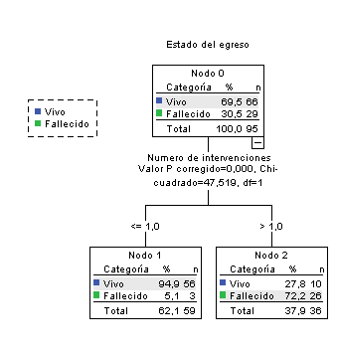
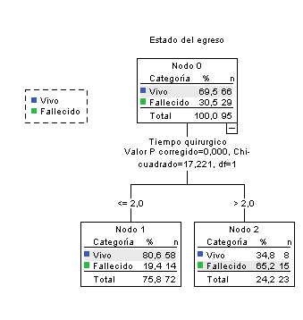
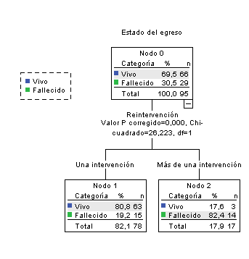
Variables quirúrgicas |  | Estado del egreso |  |  |  | Total |  |  |  | Descriptivos
 |  | Vivo |  | Fallecido |  |  |  |  |  |  |  | Media | Desviación típica | Mínimo | Máximo | Spearm |  | U Mann Whitney
 |  | No | % | No | % | No | % |  |  |  |  |  |  |  |  | Coeficiente | p | p
Tipo de cirugia | Urgencia | 59 | 70.2% | 25 | 29.8% | 84 | 88.4 |  |  | Numero de intervenciones | Fallecido | 2.5 | 0.8 | 1 | 4 | 0.6 | 0.000 | 0.000
 | Emergencia | 7 | 63.6% | 4 | 36.4% | 11 | 11.6 |  |  |  | Vivo | 1.2 | 0.4 | 1 | 2
Tiempo para la cirugia | <24 horas | 14 | 82.4% | 3 | 17.6% | 17 | 17.9 |  |  | Número de reintervenciones | Fallecido | 1.3 | 1.0 | 0 | 3 | 0.8 | 0.000 | 0.000
 | 24-48 horas | 46 | 66.7% | 23 | 33.3% | 69 | 72.6 |  |  |  | Vivo | 0.3 | 0.6 | 0 | 2
 | 49-72 horas | 6 | 66.7% | 3 | 33.3% | 9 | 9.5 |  |  | Tiempo quirúrgico (horas) | Fallecido | 2.6 | 0.7 | 2 | 4 | 0.4 | 0.000 | 0.000
Procedencia extrahospitalaria | No | 43 | 67.2% | 21 | 32.8% | 64 | 67.4 |  |  |  | Vivo | 2.1 | 0.4 | 1 | 4
 | Si | 23 | 74.2% | 8 | 25.8% | 31 | 32.6
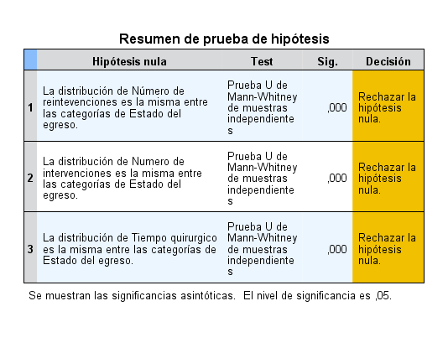

 |  |  |  |  |  |  |  |  |  |  |  |  |  |  |  |  |  |  | Variables quirúrgicas |  | Estado del egreso |  |  |  | Total
 |  |  |  |  |  |  |  |  |  |  |  |  |  |  |  |  |  |  |  |  | Vivo |  | Fallecido
 |  |  |  |  |  |  |  |  |  |  |  |  |  |  |  |  |  |  |  |  | No | % | No | % | No | %
 |  |  |  |  |  |  |  |  |  |  |  |  |  |  |  |  |  |  | Tiempo quirúrgico | ≤ Dos horas | 58 | 80.6% | 14 | 19.4% | 72 | 75.8
 |  |  |  |  |  |  |  |  |  |  |  |  |  |  |  |  |  |  |  | > Dos horas | 8 | 34.8% | 15 | 65.2% | 23 | 24.2
 |  |  |  |  |  |  |  |  |  |  |  |  |  |  |  |  |  |  | Reintervención | Una | 63 | 80.8% | 15 | 19.2% | 78 | 82.1
 |  |  |  |  |  |  |  |  |  |  |  |  |  |  |  |  |  |  |  | Mas de una | 3 | 17.6% | 14 | 82.4% | 17 | 17.9
 |  |  |  |  |  |  |  |  |  |  |  |  |  |  |  |  |  |  | Intervenciones | ≤ Uno | 58 | 95.1% | 3 | 4.9% | 61 | 64.2
 |  |  |  |  |  |  |  |  |  |  |  |  |  |  |  |  |  |  |  | > Uno | 10 | 27.8% | 26 | 72.2% | 36 | 37.9

 |  |  |  |  |  |  |  |  | Variables quirúrgicas | No | %
 |  |  |  |  |  |  |  | Tipo de cirugia | Urgencia | 84 | 88.4%
 |  |  |  |  |  |  |  |  | Emergencia | 11 | 11.6%
 |  |  |  |  |  |  |  | Tiempo para la cirugia | <24 horas | 17 | 17.9%
 |  |  |  |  |  |  |  |  | 24-48 horas | 69 | 72.6%
 |  |  |  |  |  |  |  |  | 49-72 horas | 9 | 9.5%
 |  |  |  |  |  |  |  | Procedencia extrahospitalaria | No | 64 | 67.4%
 |  |  |  |  |  |  |  |  | Si | 31 | 32.6%

Variables quirúrgicas |  | Estado del egreso |  |  |  | Total
 |  | Vivo |  | Fallecido
 |  | No | % | No | % | No | %
Tipo de cirugia X2=0,200 p=0,655 | Urgencia | 59 | 70.2% | 25 | 29.8% | 84 | 88.4
 | Emergencia | 7 | 63.6% | 4 | 36.4% | 11 | 11.6
Tiempo para la cirugia X2=1,619 p=0,445 | Menos de 24 horas | 14 | 82.4% | 3 | 17.6% | 17 | 17.9
 | 24-48 horas | 46 | 66.7% | 23 | 33.3% | 69 | 72.6
 | 49-72 horas | 6 | 66.7% | 3 | 33.3% | 9 | 9.5
Procedencia extrahospitalaria X2=0,483 p=0,487 | No | 43 | 67.2% | 21 | 32.8% | 64 | 67.4
 | Si | 23 | 74.2% | 8 | 25.8% | 31 | 32.6
*Porcentage calculado respecto a la caracteristica **Porcentage calculado respecto al total

Variables quirúrgicas |  | Estado del egreso |  |  |  | Total
 |  | Vivo |  | Fallecido
 |  | No | % | No | % | No | %
Tiempo quirurgico X2=17,221 p=0,000 Vcr=0,4 OR(≤2/>2)=7,7(2,7-21,9) | ≤ Dos horas | 58 | 80.6% | 14 | 19.4% | 72 | 75.8
 | > Dos horas | 8 | 34.8% | 15 | 65.2% | 23 | 24.2
Reintervencion X2=26,223 p=0,000 Vcr=0,5 OR=19,6 (4,9-76,9) | Una | 63 | 80.8% | 15 | 19.2% | 78 | 82.1
 | Mas de una | 3 | 17.6% | 14 | 82.4% | 17 | 17.9
Intervenciones X2=47,516 p=0,000 Vcr=0,7 OR=48,5 (12,3-191) | ≤ Uno | 58 | 95.1% | 3 | 4.9% | 61 | 64.2
 | > Uno | 10 | 27.8% | 26 | 72.2% | 36 | 37.9
Tiempo para la cirugia X2=1,619 p=0,445 | <24 horas | 14 | 82.4% | 3 | 17.6% | 17 | 17.9
 | 24-48 horas | 46 | 66.7% | 23 | 33.3% | 69 | 72.6
 | 49-72 horas | 6 | 66.7% | 3 | 33.3% | 9 | 9.5
Tipo de cirugia X2=0,200 p=0,655 | Urgencia | 59 | 70.2% | 25 | 29.8% | 84 | 88.4
 | Emergencia | 7 | 63.6% | 4 | 36.4% | 11 | 11.6
Procedencia extrahospitalaria X2=0,483 p=0,487 | No | 43 | 67.2% | 21 | 32.8% | 64 | 67.4
 | Si | 23 | 74.2% | 8 | 25.8% | 31 | 32.6

edad

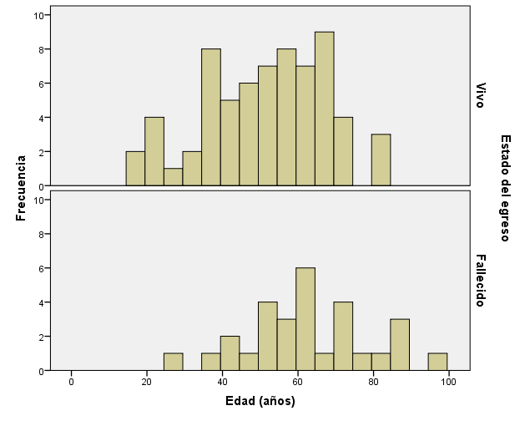

Edad agrupada | Estado del egreso |  |  |  | Total
 | Vivo |  | Fallecido
 | No | % | No | % | No | %
< 50 | 28 | 84.85 | 5 | 15.15 | 33 | 34.74
50+ | 38 | 61.29 | 24 | 38.71 | 62 | 65.26
Total | 66 | 69.47 | 29 | 30.53 | 95 | 100.00
Chi-cuadrado de Pearson=5,636 p=0,018 Hay relacion entre los rangos de edad y el estado al egreso
V de Cramer=0,24 OR=3,5 (1,2-10,4) Tener 50 años o mas incremnto la prbabilidad de morir 3,5 veces respecto a los menores de 50 años

Estadísticos descriptivos
 | N | Mínimo | Máximo | Media | Desv. típ.
Edad (años) | 95 | 18 | 98 | 55.0 | 17.2
Fallecidos | 29 | 29 | 98 | 62.3 | 16.2
Vivos | 66 | 18 | 84 | 51.5 | 16.5
PU mann Whitney=0,005 hay diferencias estadisticas significativas de las edades según estado al egreso

Sexo y piel
 |  | Estado del egreso |  |  |  | Total
 |  | Vivo |  | Fallecido
 |  | No | % | No | % | No | %
Sexo | Masculino | 34 | 72.3% | 13 | 27.7% | 47 | 49.47
 | Femenino | 32 | 66.7% | 16 | 33.3% | 48 | 50.53
Piel | Blanco | 53 | 68.8% | 24 | 31.2% | 77 | 81.05
 | No blanco | 13 | 72.2% | 5 | 27.8% | 18 | 18.95
Total |  | 66 | 69.5% | 29 | 30.5% | 95 | 100.00
X2 Sexo=0,36 p=0,548 X2 piel=0,079 p=0,779

arbol pronostico1
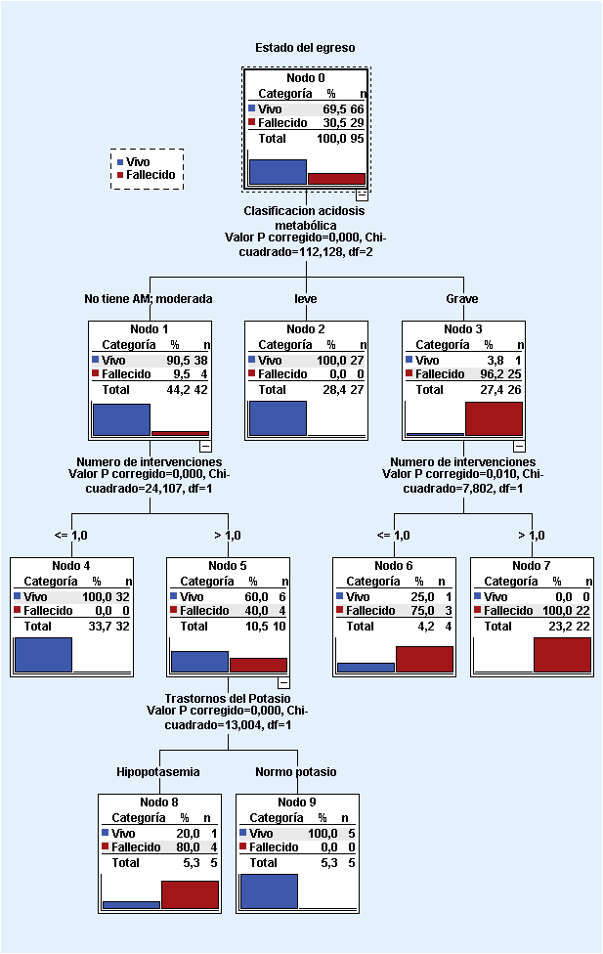
ventilacion como variable de influencia
Resumen del modelo
Especificaciones | Método de crecimiento | CHAID
 | Variable dependiente | Estado del egreso
 | Variables independientes | Patologias de vias biliares, Perforacion gastrica y duodenal, Cirugia de control de daño, Actynecobacter sp, Clasificacion acidosis metabólica, Trastorno de Sodio, Trastornos del Potasio, Trastornos del calcio, Número de reintevenciones, Numero de intervenciones, Tiempo quirurgico, Fallo múltiple de organos, Shock septico, Sindrome agudo de distres respiratorio
 | Validación | Ninguna
 | Máxima profundidad de árbol | 3
 | Mínimo de casos en un nodo filial | 10
 | Mínimo de casos en un nodo parental | 2
Resultados | Variables independientes incluidas | Clasificacion acidosis metabólica, Numero de intervenciones, Trastornos del Potasio
 | Número de nodos | 10
 | Número de nodos terminales | 6
 | Profundidad | 3

Clasificación
Observado | Pronosticado
 | Vivo | Fallecido | Porcentaje correcto
Vivo | 64 | 2 | 97.0%
Fallecido | 0 | 29 | 100.0%
Porcentaje global | 67.4% | 32.6% | 97.9%
Métodos de crecimiento: CHAID Variable dependiente: Estado del egreso

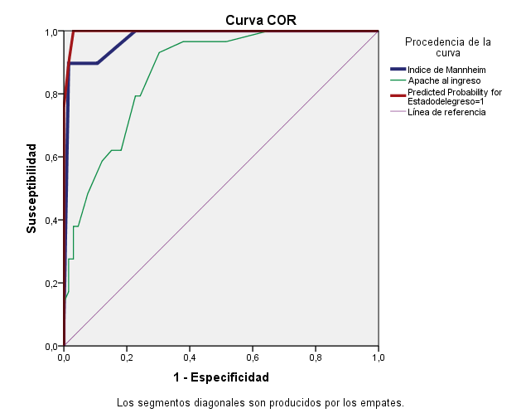

Área bajo la curva
Variables resultado de contraste | Área | Error típ.a | Sig. asintóticab | Intervalo de confianza asintótico al 95%
 |  |  |  | Límite inferior | Límite superior
Predicted Probability for Estadodelegreso=1 | 0.997 | 0.003 | 0.000 | 0.990 | 1.000
Indice de Mannheim | 0.976 | 0.013 | 0.000 | 0.950 | 1.000
Apache al ingreso | 0.869 | 0.036 | 0.000 | 0.798 | 0.940
La variable (o variables) de resultado de contraste: Indice de Mannheim, Apache al ingreso, Predicted Probability for Estadodelegreso=1 tiene al menos un empate entre el grupo de estado real positivo y el grupo de estado real negativo. Los estadísticos pueden estar sesgados .
a. Bajo el supuesto no paramétrico
b. Hipótesis nula: área verdadera = 0,5

arbol pronostico2
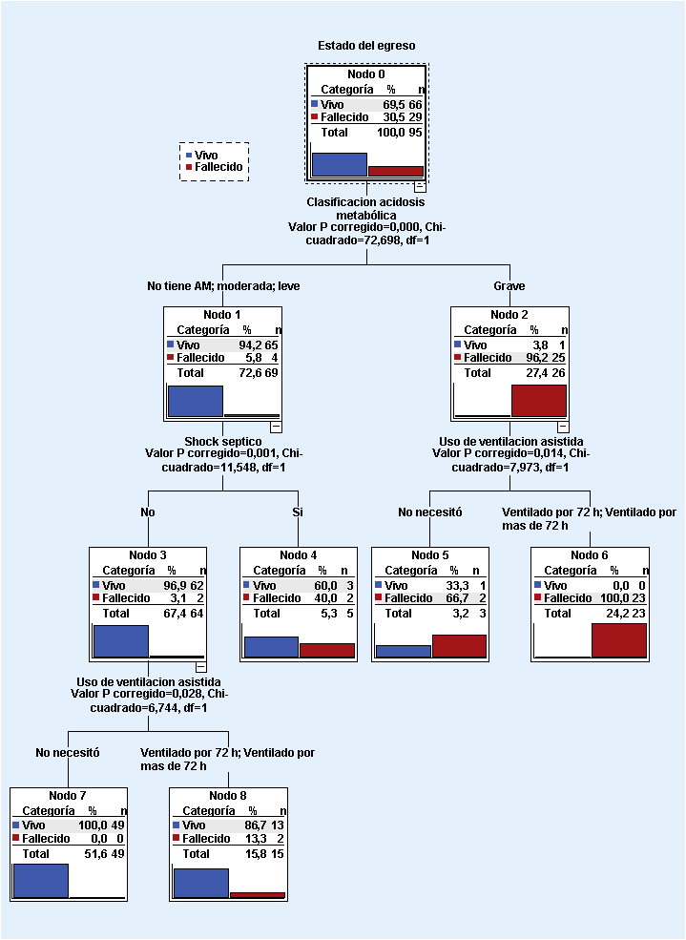
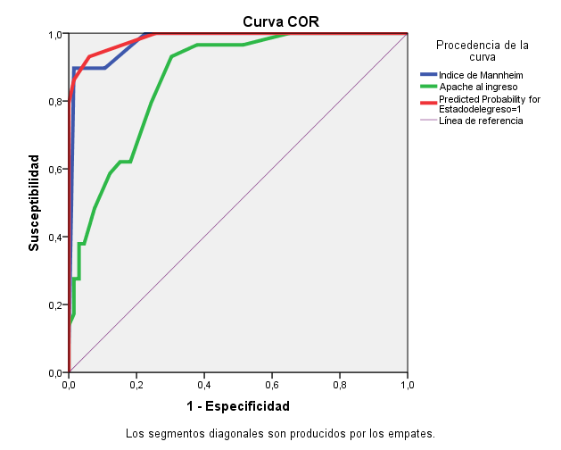

 |  |  |  | Área bajo la curva
 |  |  |  | Variables resultado de contraste | Área | Sig. asintóticab | Intervalo de confianza asintótico al 95%
 |  |  |  |  |  |  | Límite inferior | Límite superior
 |  |  |  | Indice de Mannheim | 0.976 | 0.000 | 0.950 | 1.000
 |  |  |  | Apache al ingreso | 0.868 | 0.000 | 0.797 | 0.939
 |  |  |  | Predicted Probability for Estadodelegreso=1 | 0.986 | 0.000 | 0.968 | 1.000
 |  |  |  | La variable (o variables) de resultado de contraste: Indice de Mannheim, Apache al ingreso, Predicted Probability for Estadodelegreso=1 tiene al menos un empate entre el grupo de estado real positivo y el grupo de estado real negativo. Los estadísticos pueden estar sesgados .
 |  |  |  | a. Bajo el supuesto no paramétrico
 |  |  |  | b. Hipótesis nula: área verdadera = 0,5

Resumen del modelo
Especificaciones | Método de crecimiento | CHAID
 | Variable dependiente | Estado del egreso
 | Variables independientes | Perforacion gastrica y duodenal, Patologias de vias biliares, Edad (años) (agrupado), Reintervención, Tiempo quirurgico, Numero de intervenciones, Número de reintevenciones, Trastornos del calcio, Trastornos del Potasio, Trastorno de Sodio, Clasificacion acidosis metabólica, Shock septico, Fallo múltiple de organos, Cirugia de control de daño, Actynecobacter sp, Uso de ventilacion asistida
 | Validación | Ninguna
 | Máxima profundidad de árbol | 3
 | Mínimo de casos en un nodo filial | 10
 | Mínimo de casos en un nodo parental | 2
Resultados | Variables independientes incluidas | Clasificacion acidosis metabólica, Shock septico, Uso de ventilacion asistida
 | Número de nodos | 9
 | Número de nodos terminales | 5
 | Profundidad | 3

Clasificación
Observado | Pronosticado
 | Vivo | Fallecido | Porcentaje correcto
Vivo | 65 | 1 | 98.5%
Fallecido | 4 | 25 | 86.2%
Porcentaje global | 72.6% | 27.4% | 94.7%
Métodos de crecimiento: CHAID Variable dependiente: Estado del egreso

